Hoja1
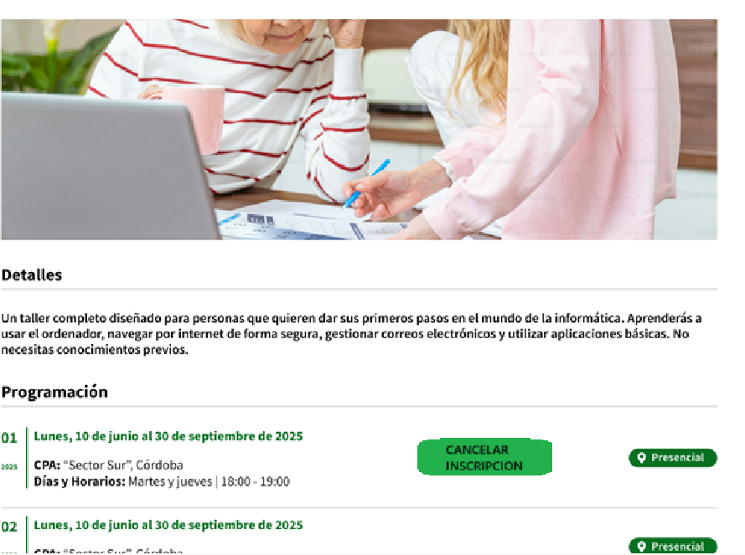
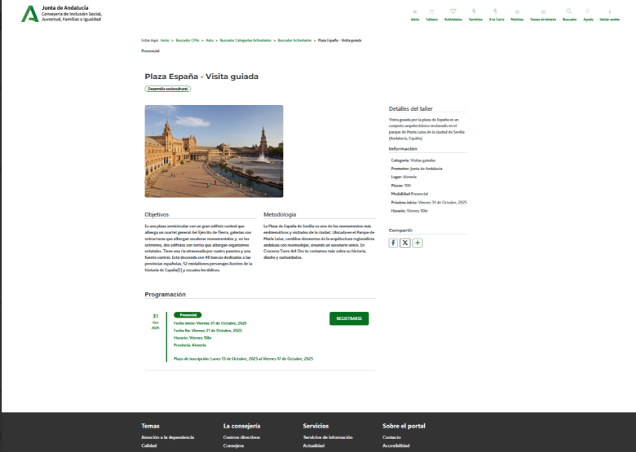

Enunciado de la historia |  |  |  | Criterios de aceptación
Identificador (ID) de la historia | Rol | Característica / Funcionalidad | Razón / Resultado | Número (#) de escenario | Criterio de aceptación (Título) | Contexto | Evento | Resultado / Comportamiento esperado
HU-CPA-0441-GESTION-ACTIVIDADES-PERSONAS-CANCELAR-INSCRIPCION-ACTIVIDAD-CPA-VIRTUAL | Como persona Socia que accede desde el Formulario Consulta Listado Actividades CPA Virtual '(HU-CPA-0421-GESTION-ACTIVIDADES-PERSONAS-CONSULTA-LISTADO-ACTIVIDADES-CPA-VIRTUAL), habiendo seleccionado una actividad vigente, al que se haya inscrito ya la persona Socia. Se enviarán por contexto desde dicho formulario los datos de la actividad seleccionada previamente. | Parala actividad vigente, previamente seleccionado por la persona Socia, y en la que aparece como inscrito, desde la funcionalidad 'cancelar inscripción' será posible cancelar la misma. Si además, el estado de la inscripción fuera 'Admitida', al cancelarla, se incrementará en 1, el número de las plazas disponibles para la actividad del centro que aplique. | Se mostrará en el formulario el detalle de la actividad del CPA previamente seleccionado con el botón 'cancelar inscripción' activo. Una vez pulsado el botón, se cancelará la inscripción y si la fecha del día no supera la fecha de inscripción de la actividad para el centro que aplique, se activará nuevamente el botón 'inscripción', a la vez que se desactiva el 'cancelar inscripción' | 1 | Formulario Cancelar Inscripcion Actividad CPA Virtual | Una vez la persona Socia haya accedido desde la parte privada del aplicativo CPA Virtual al Formulario Consulta Listado Actividades CPA Virtual '(HU-CPA-0421-GESTION-ACTIVIDADES-PERSONAS-CONSULTA-LISTADO-ACTIVIDADES-CPA-VIRTUAL) y haya seleccionado una determinado taller y centro mostrados en el formulario (identificable por mostrar el botón 'cancelar inscripción', se le presentará el formulario detallado en esta HU. | N/A | Una vez la persona Socia haya seleccionado en el Formulario Consulta Listado Actividades CPA Virtual '(HU-CPA-0421-GESTION-ACTIVIDADES-PERSONAS-CONSULTA-LISTADO-ACTIVIDADES-CPA-VIRTUAL) un taller y pulsado el botón 'cancelar inscripción' , podrá cancelar su solicitud de inscripción, momento en el que se presentará este formulario, detallado en esta HU. En base a los datos de contexto recibidos desde el formulario indicado se presentará en la cabecera de la pantalla el detalle de la actividad previamente seleccionada.
 |  |  |  |  | Selección Centro
 |  |  |  | 2 | Código CPA | Se presenta un campo texto. No Visible. Presentará el código del CPA. | N/A | Se presentará en el campo del formulario el valor obtenido previamente mediante contexto desde el 'Formulario Autenticación' (HU-CPA-0001-AUTENTICACION_CPA-VIRTUAL_FASE1)
 |  |  |  | 3 | CPA | Se presenta un campo texto. No Editable. Presentará el nombre del CPA. | N/A | Se presentará en el campo del formulario el valor obtenido previamente mediante contexto desde el 'Formulario Autenticación' (HU-CPA-0001-AUTENTICACION_CPA-VIRTUAL_FASE1)
 |  |  |  | 4 | Provincia CPA | Se presenta un campo texto. No Editable. Presentará el nombre de la provincia del CPA | N/A | Se presentará en el campo del formulario el valor obtenido previamente mediante contexto desde el 'Formulario Autenticación' (HU-CPA-0001-AUTENTICACION_CPA-VIRTUAL_FASE1)
 |  |  |  | 5 | Código Postal | Se presenta un campo texto. No Editable. Presentará el código postal del CPA. | N/A | Se presentará en el campo del formulario el valor obtenido previamente mediante contexto desde el 'Formulario Autenticación' (HU-CPA-0001-AUTENTICACION_CPA-VIRTUAL_FASE1)
 |  |  |  |  | Datos Actividad
 |  |  |  | 6 | Denominación actividad | Se presenta un campo texto. No Editable. Presentará el nombre del taller, obtenido previamente desde el Formulario Consulta Listado Actividades CPA Virtual '(HU-CPA-0421-GESTION-ACTIVIDADES-PERSONAS-CONSULTA-LISTADO-ACTIVIDADES-CPA-VIRTUAL). | N/A | Se presenta en pantalla el valor obtenido previamente .
 |  |  |  | 7 | Imagen actividad | Se presenta un campo imagen. No Editable. Presentará la imagen de la actividad, obtenida previamente desde el Formulario Consulta Listado Actividades CPA Virtual '(HU-CPA-0421-GESTION-ACTIVIDADES-PERSONAS-CONSULTA-LISTADO-ACTIVIDADES-CPA-VIRTUAL).. | N/A | Se presenta en pantalla el valor obtenido previamente .
 |  |  |  | 8 | Area actividad | Se presenta un campo texto. No Editable. Presentará el area de la actividad, obtenida previamente desde el Formulario Consulta Listado Actividades CPA Virtual '(HU-CPA-0421-GESTION-ACTIVIDADES-PERSONAS-CONSULTA-LISTADO-ACTIVIDADES-CPA-VIRTUAL).. | N/A | Se presenta en pantalla el valor obtenido previamente .
 |  |  |  | 9 | Modalidad actividad | Se presenta un campo texto. No Editable. Obligatorio. Presentará la modalidad de la actividad, obtenida previamente desde el Formulario Consulta Listado Actividades CPA Virtual '(HU-CPA-0421-GESTION-ACTIVIDADES-PERSONAS-CONSULTA-LISTADO-ACTIVIDADES-CPA-VIRTUAL).. | N/A | Se presenta en pantalla el valor obtenido previamente .
 |  |  |  | 10 | Descripción actividad | Se presenta un campo texto. No Editable. Presentará la descripción del contenido de la actividad, obtenida previamente desde el Formulario Consulta Listado Actividades CPA Virtual '(HU-CPA-0421-GESTION-ACTIVIDADES-PERSONAS-CONSULTA-LISTADO-ACTIVIDADES-CPA-VIRTUAL).. | N/A | Se presenta en pantalla el valor obtenido previamente .
 |  |  |  | 11 | Fecha inicio actividad | Se presenta un campo fecha. No Editable. Presentará la fecha de inicio de la actividad, obtenida previamente desde el Formulario Consulta Listado Actividades CPA Virtual '(HU-CPA-0421-GESTION-ACTIVIDADES-PERSONAS-CONSULTA-LISTADO-ACTIVIDADES-CPA-VIRTUAL).. | N/A | Se presenta en pantalla el valor obtenido previamente .
 |  |  |  | 12 | Fecha fin actividad | Se presenta un campo fecha. No Editable. Presentará la fecha fin de la actividad, obtenida previamente desde el Formulario Consulta Listado Actividades CPA Virtual '(HU-CPA-0421-GESTION-ACTIVIDADES-PERSONAS-CONSULTA-LISTADO-ACTIVIDADES-CPA-VIRTUAL). | N/A | Se presenta en pantalla el valor obtenido previamente .
 |  |  |  | 13 | Horario | Se presenta un campo texto. No editable. Horario (días de la semana y horario) en las que se impartirán las sesiones del taller que se desea dar de alta para el centro CPA indicado. Se presentará en el campo del formulario el valor obtenido previamente desde el Formulario Consulta Listado Actividades CPA Virtual '(HU-CPA-0421-GESTION-ACTIVIDADES-PERSONAS-CONSULTA-LISTADO-ACTIVIDADES-CPA-VIRTUAL). | N/A | Se presenta en pantalla el valor obtenido previamente .
 |  |  |  | 13 | Fecha inicio inscripción actividad | Se presenta un campo fecha. No Editable. Presentará la fecha de inicio inscripción a la actividad, obtenida previamente desde el Formulario Consulta Listado Actividades CPA Virtual '(HU-CPA-0421-GESTION-ACTIVIDADES-PERSONAS-CONSULTA-LISTADO-ACTIVIDADES-CPA-VIRTUAL).. | N/A | Se presenta en pantalla el valor obtenido previamente .
 |  |  |  | 14 | Fecha fin inscripción actividad | Se presenta un campo fecha. No Editable. Presentará la fecha fin inscripción a la actividad, obtenida previamente desde el Formulario Consulta Listado Actividades CPA Virtual '(HU-CPA-0421-GESTION-ACTIVIDADES-PERSONAS-CONSULTA-LISTADO-ACTIVIDADES-CPA-VIRTUAL).. | N/A | Se presenta en pantalla el valor obtenido previamente .
 |  |  |  | 15 | Fecha inicio inscripción actividad extra | Se presenta un campo fecha. No Editable. Presentará la fecha de inicio inscripción a la actividad, obtenida previamente desde el Formulario Consulta Listado Actividades CPA Virtual '(HU-CPA-0421-GESTION-ACTIVIDADES-PERSONAS-CONSULTA-LISTADO-ACTIVIDADES-CPA-VIRTUAL).. | N/A | Se presenta en pantalla el valor obtenido previamente .
 |  |  |  | 15 | Fecha fin inscripción actividad extra | Se presenta un campo fecha. No Editable. Presentará la fecha fin inscripción a la actividad, obtenida previamente desde el Formulario Consulta Listado Actividades CPA Virtual '(HU-CPA-0421-GESTION-ACTIVIDADES-PERSONAS-CONSULTA-LISTADO-ACTIVIDADES-CPA-VIRTUAL).. | N/A | Se presenta en pantalla el valor obtenido previamente .
 |  |  |  | 15 | Número Plazas | Se presenta un campo numérico. No editable. Número de plazas totales definidas de la Actividad. Presentará el ámbito de las retransmisiones del taller, obtenida previamente desde el Formulario Consulta Listado Actividades CPA Virtual '(HU-CPA-0421-GESTION-ACTIVIDADES-PERSONAS-CONSULTA-LISTADO-ACTIVIDADES-CPA-VIRTUAL).. | N/A | Se presenta en pantalla el valor obtenido previamente .
 |  |  |  | 16 | Indicador a la carta | Se presenta un campo check. No editable. Indicador de si la actividad se presenta en la sección 'A la carta'. Presentará el ámbito de las retransmisiones del taller, obtenida previamente desde el Formulario Consulta Listado Actividades CPA Virtual '(HU-CPA-0421-GESTION-ACTIVIDADES-PERSONAS-CONSULTA-LISTADO-ACTIVIDADES-CPA-VIRTUAL).. | N/A | Se mostrará el valor presentado en pantalla.
 |  |  |  | 17 | Imagen actividad | Se presenta un campo multimedia. No editable. Imagen de la actividad. Presentará el ámbito de las retransmisiones del taller, obtenida previamente desde el Formulario Consulta Listado Actividades CPA Virtual '(HU-CPA-0421-GESTION-ACTIVIDADES-PERSONAS-CONSULTA-LISTADO-ACTIVIDADES-CPA-VIRTUAL).. | N/A | Se mostrará el valor presentado en pantalla.
 |  |  |  | 18 | Archivo actividad | Se presenta un campo multimedia. No editable. Archivo multimedia asociado a la actividad (por ejemplo, conteniendo el programa de la actividad). Presentará el ámbito de las retransmisiones del taller, obtenida previamente desde el Formulario Consulta Listado Actividades CPA Virtual '(HU-CPA-0421-GESTION-ACTIVIDADES-PERSONAS-CONSULTA-LISTADO-ACTIVIDADES-CPA-VIRTUAL).. | N/A | Se mostrará el valor presentado en pantalla.
 |  |  |  | 18 | Ambito actividad | Se presenta un campo texto. No editable. Presentará el ámbito de las retransmisiones del taller, obtenida previamente desde el Formulario Consulta Listado Actividades CPA Virtual '(HU-CPA-0421-GESTION-ACTIVIDADES-PERSONAS-CONSULTA-LISTADO-ACTIVIDADES-CPA-VIRTUAL).. | N/A | Se mostrará el valor presentado en pantalla.
 |  |  |  | 19 | Indicador acompañamiento | Campo check. No editable. Presentará el ámbito de las retransmisiones del taller, obtenida previamente desde el Formulario Consulta Listado Actividades CPA Virtual '(HU-CPA-0421-GESTION-ACTIVIDADES-PERSONAS-CONSULTA-LISTADO-ACTIVIDADES-CPA-VIRTUAL).. | N/A | Se presenta en pantalla el valor obtenido.
 |  |  |  | 20 | Observaciones | Campo texto. No editable. Presentará el ámbito de las retransmisiones del taller, obtenida previamente desde el Formulario Consulta Listado Actividades CPA Virtual '(HU-CPA-0421-GESTION-ACTIVIDADES-PERSONAS-CONSULTA-LISTADO-ACTIVIDADES-CPA-VIRTUAL).. | N/A | Se presenta en pantalla el valor obtenido previamente.
 |  |  |  | 21 | Indicador aceptación términos inscripción | Campo check. No editable. Presentará el ámbito de las retransmisiones del taller, obtenida previamente desde el Formulario Consulta Listado Actividades CPA Virtual '(HU-CPA-0421-GESTION-ACTIVIDADES-PERSONAS-CONSULTA-LISTADO-ACTIVIDADES-CPA-VIRTUAL).. | N/A | Se presenta en pantalla el valor obtenido previamente.
 |  |  |  | 22 | Botón Cancelar Inscripcion | Se presenta en el formulario el botón Cancelar Inscripción | Si se decide pulsar. | Una vez pulsado el botón, mediante la operación 'cancelarInscripcionActividad' que accederá al tipo de contenido 'InscripcionesActividad' del repositorio de Drupal, se cancelará la inscripción, cambiando al estado 'Cancelada'. Si se cumple la fecha del día no supera el plazo de inscripción de la actividad para el centro que aplique, se activará nuevamente el botón 'inscripción', a la vez que se desactivará el botón 'cancelar inscripción'. Si además, el estado de la inscripción fuera 'Admitida' y modalidad 'Presencial' o 'Presencial retransmitida', al cancelarla, se incrementará en 1, el número de las plazas disponibles para la actividad del centro que aplique, todo ello mediante la operación 'ActualizarPlazasDisponiblesActividad' que accederá al tipo de contenido 'ActividadesCentro' del repositorio de Drupal. Si la persona Socia tuviera los indicadores de acompañamiento ATP o PPT activos, al cancelarla deberán incrementarse en 2 el número de plazas de la actividad. Si tuviera activos los undicadores ATP y PPT, se deberá incrementar en 3 las plazas que deberán liberarse en la actividad. Mediante la operación 'EnviarNotificacionPersonaSociaCancelacionInscripcionActividadAdministradorCPA' de los tipos de contenido 'Comunicaciones' se enviará la notificación (texto informativo + id_usuario_centro+id_actividad_centro) para informar al usuario con perfil con valor 'persona Socia', del centro con valor 'CPA mostrado en cabecera' de la cancelación de la solicitud de inscripción a la actividad realizada por el usuario administrador del CPA.
 |  |  |  | 23 | Botón Volver | Se presenta en el formulario el botón Volver | Si se decide pulsar. | Permitirá salir del presente formulario y volver alFormulario Consulta Listado Actividades CPA Virtual '(HU-CPA-0421-GESTION-ACTIVIDADES-PERSONAS-CONSULTA-LISTADO-ACTIVIDADES-CPA-VIRTUAL)

